상품제안서
애니존 고속충전 대용량 보조배터리 PD, QC3.0 ANY-10000mAh [인쇄무료] | 상품코드: F25167

 |  |  |  |  |  |  | 02-412-0044 | www.easy1.co.kr
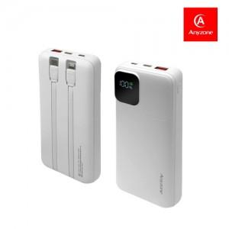

【상세/제작정보】

【인쇄/포장옵션】 | 실크, 레이저, 풀칼라 / 포장지포장

【공급단가】 | 수량 | 50~ | 100~ | 500~ | 1,000~ | 2,000~
*VAT별도 | 단가 | 18,000원 | 17,700원 | 17,250원 | 16,950원 | 16,500원

【상품 URL】 | https://easy1.co.kr:443/src/goods_detail.php?gdno=25167

